Hoja 1
modelo: | imagen | descripcion general | Precio Mayorista | Adicional Led | formato | palancas | botones x player | Cerebro | variantes | acepta opcion palanca y boton led | tiempo produccion en dias Habiles sin vinilo en stock | tiempo produccion con vinilo en stock
Retrocade Premium 32 | 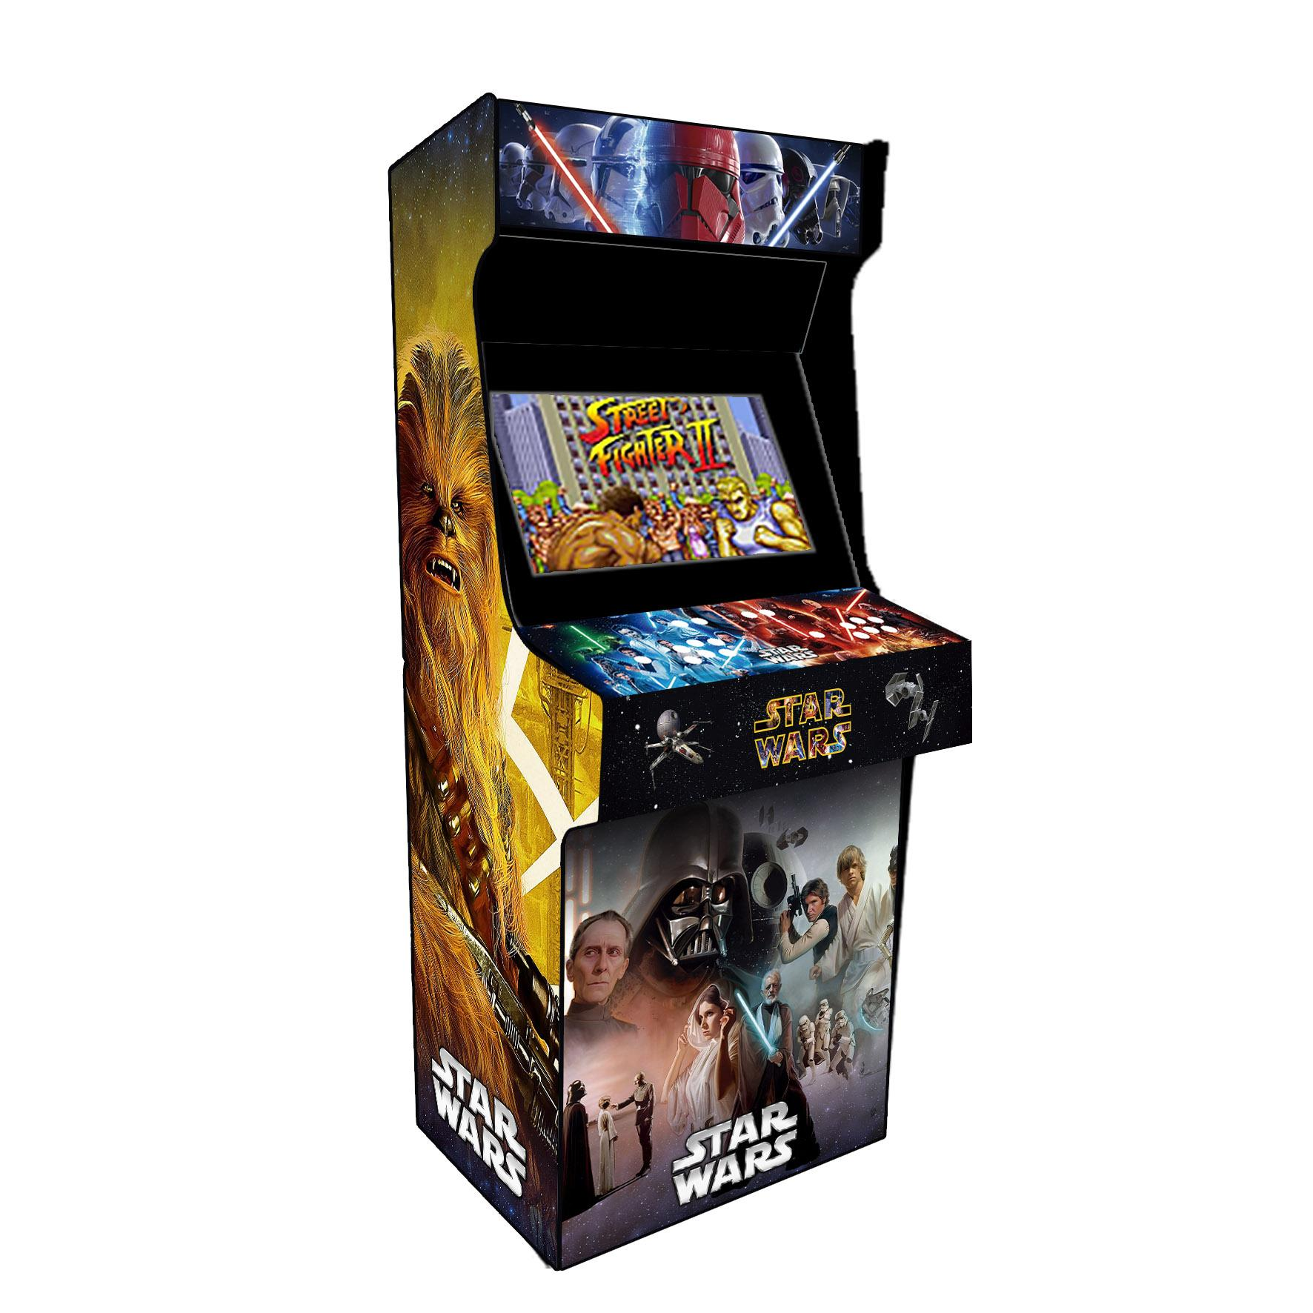 | Arcade 32" + 19.000 juegos + De 80 consolas 4 USB TV de 32 pulgadas con la posibilidad de utilizarlo con HDMI con un dispositivo externo. Compatible con Volantes, joysticks, mouse, teclado - PS2, PSP, Windows 3d, Xbox, GameCube, Sega Model 2- Model 3, N64, 3DS, Dreamcast, Naomi | 950000 | 45000 | Arcade de pie | 2 | 11 | Pc i3 4ta 500hdd | si | si | 2026-10-07 | 7
Retrocade Light 32 |  | Procesador Intel, 2gb ram, 320 GB HDD USB para joysticks, teclado, mouse Botones laterales para Pinball Salida HDMI +20.000 juegos +60 consolas | 850000 | 40000 | arcade de pie | 2 | 8 | Intel n2807 320hdd | si | si | 2026-10-07 | 7
Retrotime |  | Procesador Intel, 2gb ram, 320 GB HDD USB para joysticks, teclado, mouse Botones laterales para Pinball Salida HDMI +20.000 juegos +60 consolas | 220000 | 40000 | consola portable | 2 | 8 | Intel n2807 320hdd | si | si | 2026-10-07 | 1
Retrotime Plus |  | "Procesador Intel, 2gb ram, 320 GB HDD, Pantalla de 10 pulgadas, Parlantes Stereo USB para joysticks, teclado, mouse Botones laterales para Pinball Salida HDMI +20.000 juegos +60 consolas" | 280000 | 40000 | consola con pantalla | 2 | 8 | Intel n2807 320hdd | no | si | 2026-10-07 | 3
FightStick 1P |  | FIght Stick USB Respuesta super Veloz, más rápido que las Zero delay. Palanca con 2 modos, Analógico/ Digital 12 botones con micro Incorporado Raspberry 2040 + De 6 modos elegibles Compatibles con: Pc Windows, Linux, Android, Ps3, Xbox, Raspberry pi3,4,5. Conector USB-b con cable a USB largo. | 120000 |  | Fightstick | 1 | 12 | Raspberry 2040 | si | no | 2026-10-07 | 1
Bartop 19pulgadas |  | Bartop Retrotime Procesador Intel, 2gb, 320gb HDD, WiFi Monitor Hd 19" Parlantes Stereo +20.000 juegos + 60 Consolas USB para joysticks, mouse, teclado Pinball Fx con Botones Laterales | 390000 |  | Bartop | 2 | 9 | intel n2807 320hdd | no | si | 2026-10-07 | 3
FightBox USB |  | FIghtBox USB Respuesta super Veloz, más rápido que las Zero delay. Mando Analógico/ Digital 16 botones con micro Incorporado Raspberry 2040 + De 6 modos elegibles Compatibles con: Pc Windows, Linux, Android, Ps3, Xbox, Raspberry pi3,4,5. Conector USB-b con cable a USB largo. | 110000 |  | Fightstick | 0 | 16 | Raspberry 2040 | si | no | 2026-10-07 | 1
Bigbox PC |  | Bigbox PC Procesador Core i3 4gb ram 500gb HDD, intelGraphics 4 USB, Botones Pinball laterales + 80 consolas + 19.000 juegos PS2, PSP, Windows 3d, Xbox, GameCube, Sega Model 2- Model 3, N64, 3DS, Dreamcast, Naomi Compatible con Joysticks, volantes de diferentes marcas, mouse, teclados. | 380000 | 45000 | consola portable | 2 | 10 | Pc i3 4ta 500hdd | si | si | 2026-10-07 | 1
Pedestal Quad |  | Procesador Intel, 2gb ram, 320 GB HDD USB para joysticks, teclado, mouse Botones laterales para Pinball Salida HDMI +20.000 juegos +60 consolas | 475000 | 80000 | Pedestal | 4 | 8 | intel n2807 320hdd | si | si | 2026-10-07 | 3
Pedestal Doble |  | Procesador Intel, 2gb ram, 320 GB HDD USB para joysticks, teclado, mouse Botones laterales para Pinball Salida HDMI +20.000 juegos +60 consolas | 285000 | 40000 | Pedestal | 2 | 8 | intel n2807 320hdd | si | si | 2026-10-07 | 2
Modular |  | Procesador Intel, 2gb, 320gb HDD, WiFi Monitor Hd 19" Parlantes Stereo Caracteristica principal: 3 modulos independientes: 1 Consola doble comando, 2 Pedestal, 3 Bartop +20.000 juegos + 60 Consolas USB para joysticks, mouse, teclado Pinball Fx con Botones Laterales | 550000 | 40000 | Modular | 2 | 8 | intel n2807 320hdd | si | 7 | 2026-10-07

